Sheet1
序号 | 巡视日期 | 问题道路 | 具体位置 | 问题表述 | 问题类型 | 巡 视 问 题 | 处 置 情 况 | 备 注 | 维修性质 | 计划完成时间 | 实际完成时间 | 单位 | 维修工程量 | 整改描述 | 截止时间
58 | 2026-03-06 | 环湖西三路 | 近申港大道 | 绿化带有杂草 | 市政绿化 | 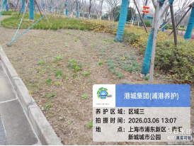 | 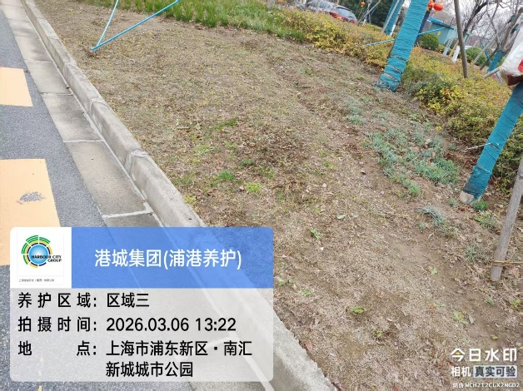 |  | 工单维修 | 2026-03-06 | 2026-03-06 | 平方 | 15 | 已除草 | 10
序号 | 巡视日期 | 问题道路 | 具体位置 | 问题表述 | 问题类型 | 巡 视 问 题 | 处 置 情 况 | 备 注 | 维修性质 | 计划完成时间 | 实际完成时间 | 单位 | 维修工程量 | 整改描述 | 截止时间
58 | 2026-03-06 | 环湖西三路 | 近申港大道 | 树木需要剥芽 | 市政绿化 | 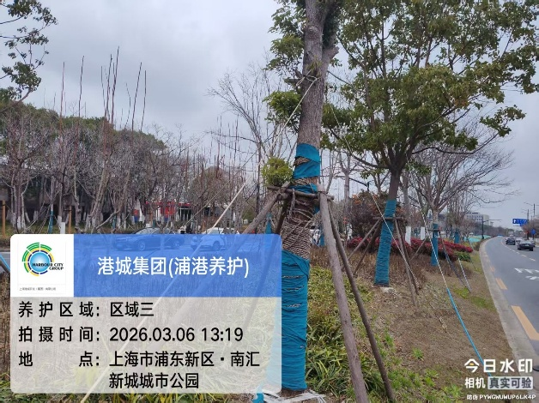 | 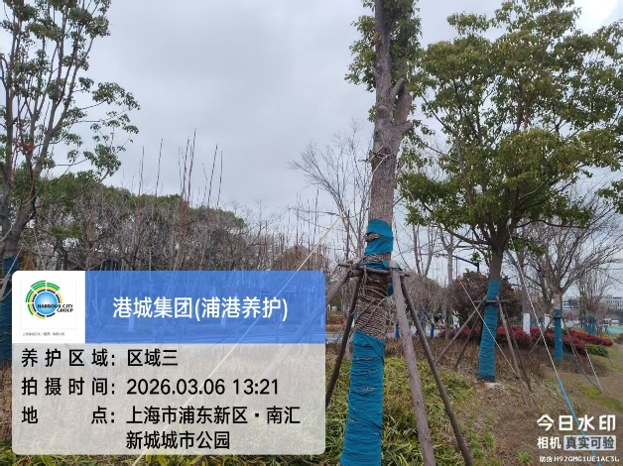 |  | 工单维修 | 2026-03-06 | 2026-03-06 | 棵 | 15 | 已修改 | 10

